Home画面
ウィンドウオープン
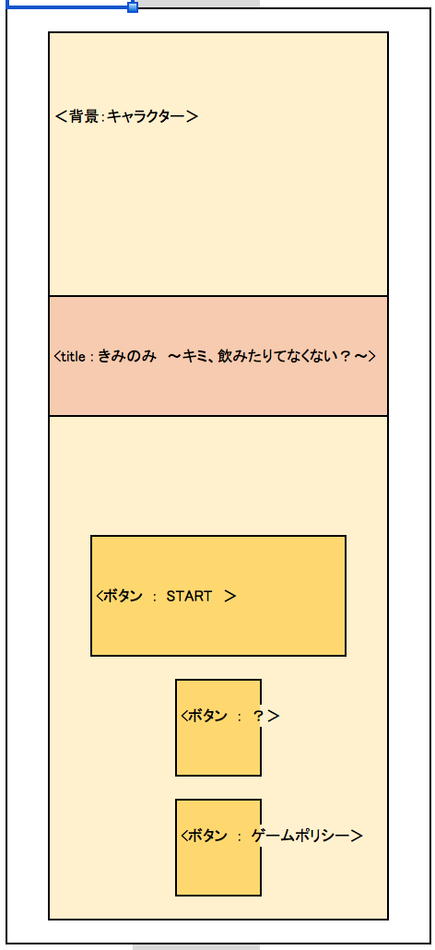
プロジェクト名 |  | きみのみ ～キミ、飲みたりてなくない？～ |  | 作成日 |  | 2016-05-13 |  | 作成者 |  | 森（叡）
画面名 |  | ホーム画面 |  | 更新日 |  | 2016-05-20 |  | 更新者 |  | 小林
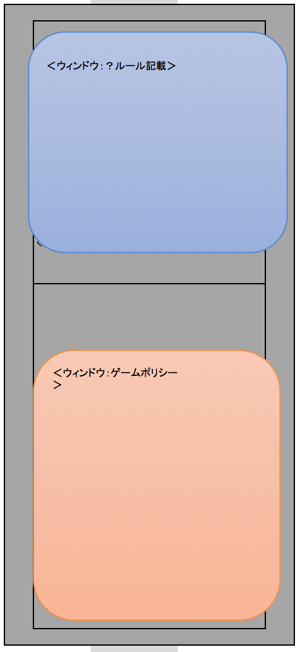
⓪
⑨
✖️
画面レイアウト
項目ID | 項目名 | 種類 | 活性/非活性 | 表示/非表示 | 初期値 | 出力仕様 | 入力制約 | 関連項目 | イベント有無
例 | ○○ラベル | TextField | 非活性 | 表示 | 「○○」 | 画像１表示 | - | - | -
3 | タイトルラベル | 画像 | 活性 | 表示 |  |  |  |  |  |  | ※画像ファイル未定
⑦
4 | ゲームスタートボタン | 画像 | 活性 | 表示 |  |  |  |  |  |  | ※共通背景０番
5 | ルールボタン | 画像 | 活性 | 表示
6 | ゲームポリシーボタン | 画像 | 活性 | 表示
7 | インフォメーションバナー(ルール) |  | 活性 | 表示
8 | インフォメーションバナー(ゲームポリシー)
9 | 「✖」ボタン
③
10 | 「✖」ボタン
0 | 背景

④
10
✖️

⑤

⑧

⑥

画面項目詳細
No. | 項目ID | 項目名 | イベント
1 | 例 | ○○ラベル | 1．タップ時処理
 |  |  | ○○をする

メッセージ定義

共通イベント

